ピクセル計算式
ピクセル計算式

 | 以下の表にて、横幅のピクセル数を入力して表示可能文字数を求めたり、実際に表示させたい行数から高さのピクセル数を計算することができます。帳票レイアウトを作成する際にご活用ください。
 |  | 1.横幅とフォントサイズから表示可能文字数を計算する
 |  | 2.表示させたい文字数とフォントサイズから横幅を計算する
 |  | 3.表示させたい行数とフォントサイズから高さを計算する

 | 【帳票レイアウト編集画面】例 |  |  |  |  |  |  |  |  |  | 【表示される結果】
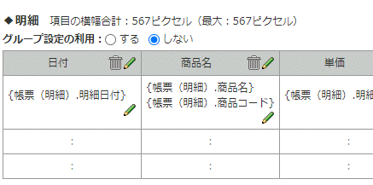
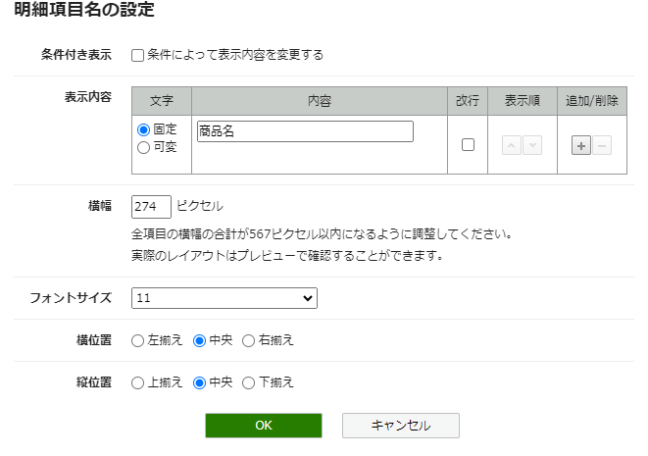
④

①

②

③
余白 （変更不可の場所は左右あわせて4px自動的に設定される）

 | 1.横幅とフォントサイズから表示可能文字数を計算する

 |  | 以下の項目を入力してください。
 |  | ①横幅のピクセル数 |  | 313 | ピクセル | ⇒
 |  | ②フォントサイズ |  | 11 | ポイント | ⇒ | ④表示可能文字数 | 全角 | 28 | 文字
 |  | ③左右の余白ピクセル数 |  | 4 | ピクセル | ⇒

 | 2.表示させたい文字数とフォントサイズから横幅を計算する

 |  | 以下の項目を入力してください。
 |  | ④表示させたい文字数 | 全角 | 10 | 文字 | ⇒
 |  | ②フォントサイズ |  | 7 | ポイント | ⇒ | ①横幅のピクセル数 |  | 74 | ピクセル
 |  | ③左右の余白ピクセル数 |  | 4 | ピクセル | ⇒

 | 【表示させたい行数】

①

 | 【帳票レイアウト編集画面】例

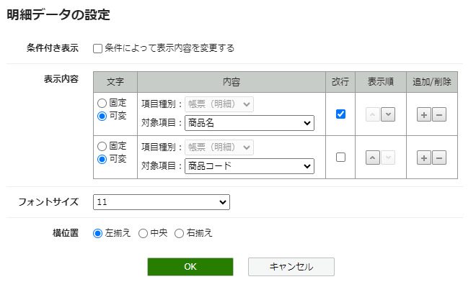

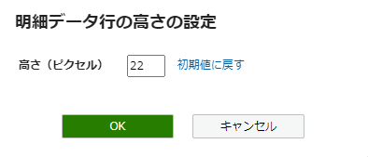

➄
②

③
行間 （変更不可の場所は行間なし）
④
余白 （変更不可の場所は上下あわせて4px自動的に設定される）

 | 3.表示させたい行数とフォントサイズから高さを計算する

 |  | 以下の項目を入力してください。
 |  | ①表示させたい行数 |  | 2 | 行 | ⇒
 |  | ②フォントサイズ |  | 11 | ポイント | ⇒ | ➄高さのピクセル数 |  | 26 | ピクセル
 |  | ③行間 |  | 0 |  | ⇒
 |  | （行間でとられるピクセル数） |  | 0.0 |  | ⇒
 |  | ④上下の余白ピクセル数 |  | 4 | ピクセル | ⇒

